Portada Boletin de flores
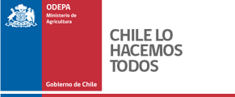

 |  | Boletín de flores

 |  | N°1532 del 29 de Mayo de 2018.

 |  |  | Boletín de flores

 |  |  | NATALY ACUÑA BASCUÑÁN

 | Tabla de contenido

 |  |  |  | Página
 | Flores |  |  | 3
 | Follaje |  |  | 4

 |  |  | Publicación de la Oficina de Estudios y Políticas Agrarias (Odepa)
 |  |  | del Ministerio de Agricultura, Gobierno de Chile

 |  |  | Director(s) y Representante Legal
 |  |  | Gustavo Rojas Le-Bert

 |  |  | Se puede reproducir total o parcialmente citando la fuente

Teatinos 40, piso 8. Santiago, Chile
Teléfono :(56- 2) 3973000
Fax :(56- 2) 3973111
www.odepa.gob.cl

